평가일정
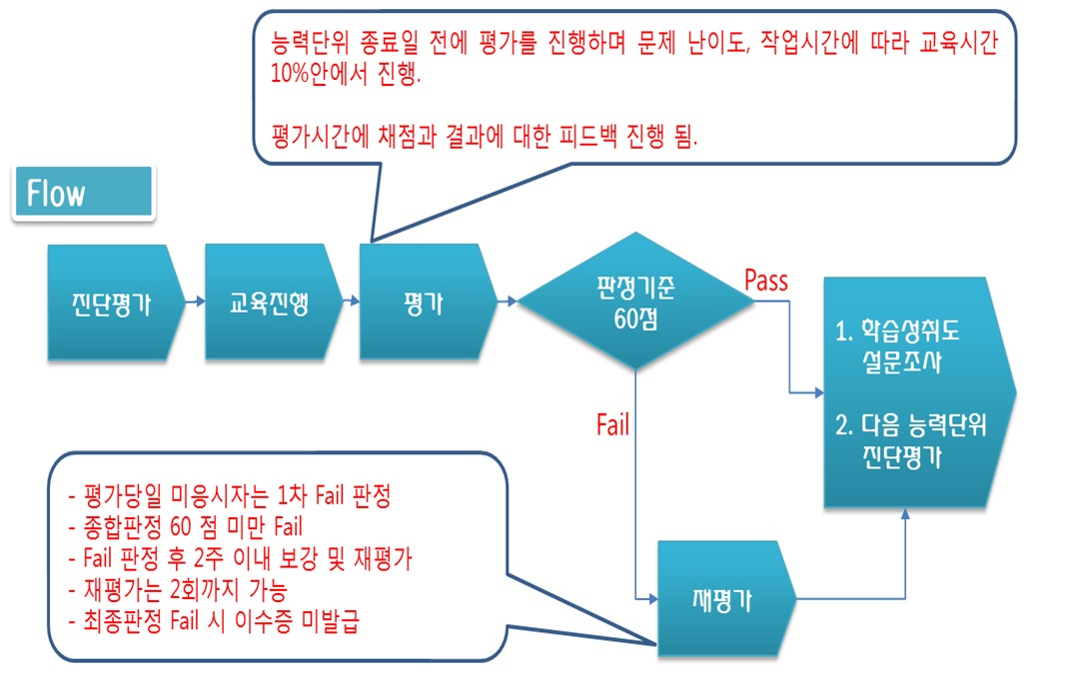
평가계획 안내

과정명 | 회차 | 훈련기간 |  |  | 강사
프론트엔드 웹 개발 | 1회차 | 2021.09.02 ~ 2021.10.27 |  |  | 박석호

교과목 | 능력단위 | 교육시간 | 평가시간 | 능력단위 종료일 | 평가자 | 평가방법
프로그래밍 응용 | [2001020230_19v4] 프로그래밍 언어 응용 | 50 | 1 | 2021-09-10 |  | 기타 | 필기,실기
HTML+CSS 웹 개발 | HTML+CSS 웹 개발 | 60 | 1 | 2021-09-24 |  | 포트폴리오
화면 설계 및 구현 | [2001020224_19v5] 화면 설계 | 48 | 1 | 2021-10-05 |  | 기타 | 필기,실기
화면 설계 및 구현 | [2001020225_19v5] 화면 구현 | 48 | 1 | 2021-10-14 |  | 기타 | 필기,실기
자바스크립트 & 제이쿼리 웹 개발 | 자바스크립트 + 제이쿼리 실습 및 응용 | 70 | 1 | 2021-10-27 |  | 포트폴리오

